关系图
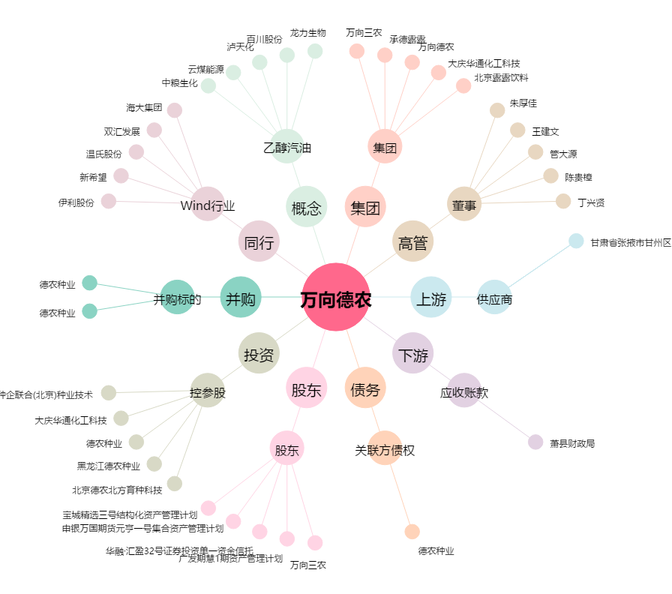
万向德农[600371.SH] - 关系概览图

